1.1
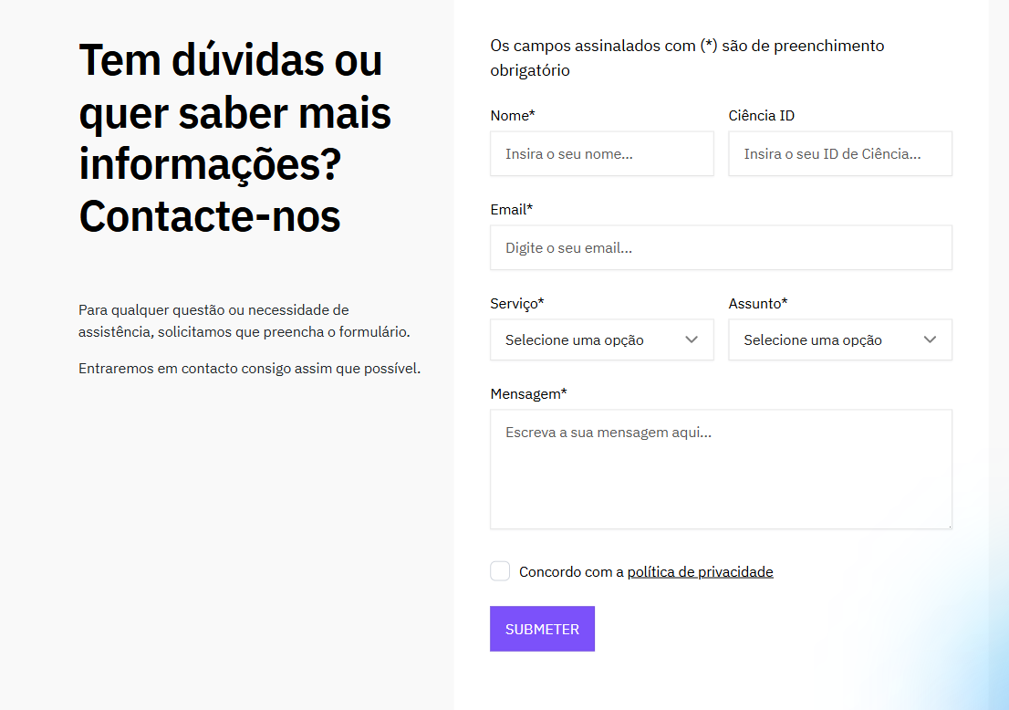
voltar à página inicial |  |  |  | 1 - FORMULÁRIOS
 | S | N | NA
 | x |  |  | 1.1 A sequência de tabulação entre campos segue a sequência de preenchimento
 |  |  |  | A ordem de tabulação por entre os campos deve corresponder à sequência normal de preenchimento do formulário.

 | Listagem de evidências
 |  |  |  |  | Notas:
 | endereço das páginas das evidências: https://ptcris.pt/contactos/ |  |  |  | No formulário de contactos (único no site PTCRIS) a ordem de tabulação de campos é respeitada.

2.4
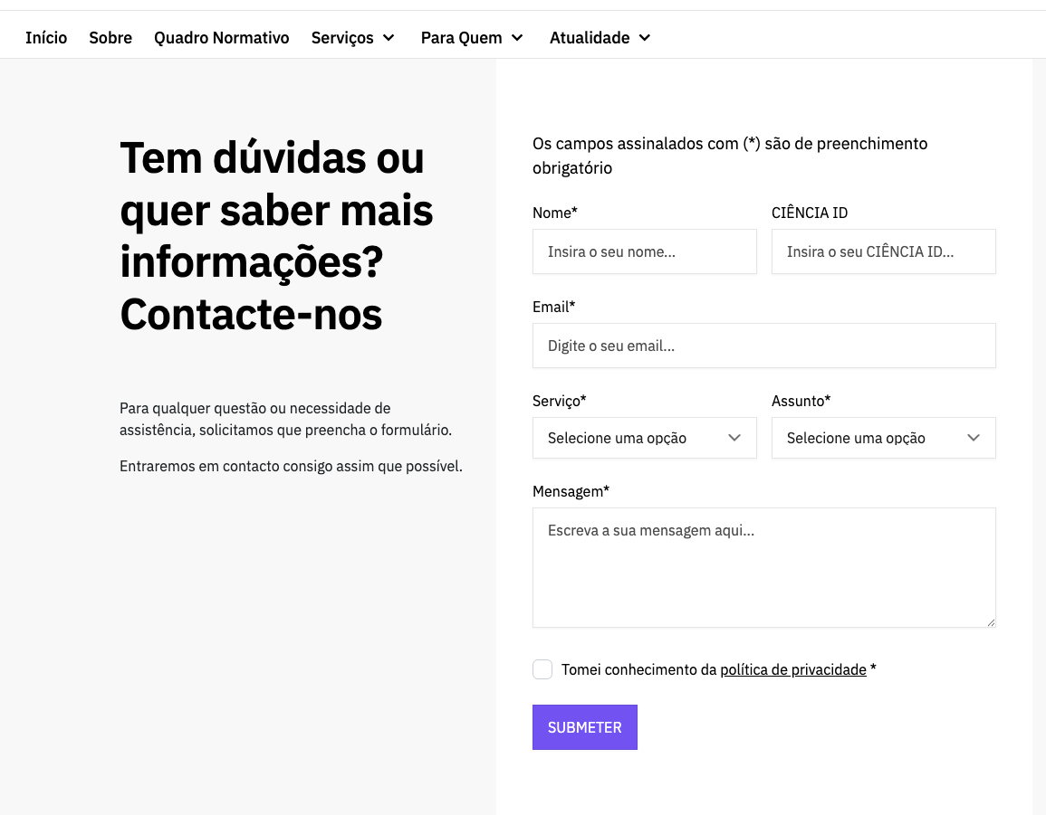
voltar à página inicial |  |  |  | 2 - CAMPOS
 | S | N | NA
 | x |  |  | 2.4 Campos obrigatórios devem ser claramente indicados como tal
 |  |  |  | A identificação não deve basear-se apenas na cor. A sinalética visual de identificação deve ser notória. Deve ser disponibilizado um equivalente alternativo compatível com as tecnologias de apoio usadas por utilizadores com necessidades especiais.

 | Listagem de evidências
 |  |  |  |  | Notas:
 | endereço das páginas das evidências: https://ptcris.pt/contactos/ |  |  |  | Os campos obrigatórios nos formulários estão assinalados com o já convencionado asterisco e tem uma legenda com a indicação de "Os campos assinalados com * são de preenchimento obrigatório".

3.2
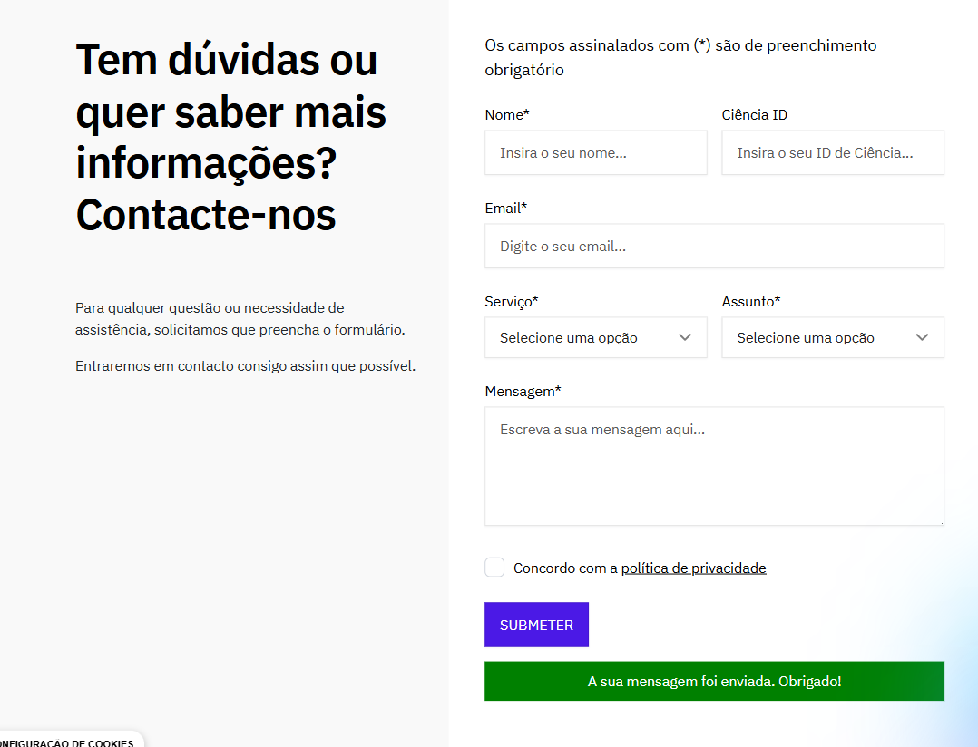
voltar à página inicial |  |  |  | 3 - RESPOSTA
 | S | N | NA
 | x |  |  | 3.2 Deve ser confirmado o sucesso da transação/envio de informação
 |  |  |  | O sucesso de uma transação deve ser claramente comunicado ao utilizador através de uma mensagem de confirmação.

 | Listagem de evidências
 |  |  |  |  | Notas:
 | endereço das páginas das evidências: https://ptcris.pt/contactos/ |  |  |  | O formulário informa o utilizador do sucesso da transação através de uma mensagem informativa.

4.1
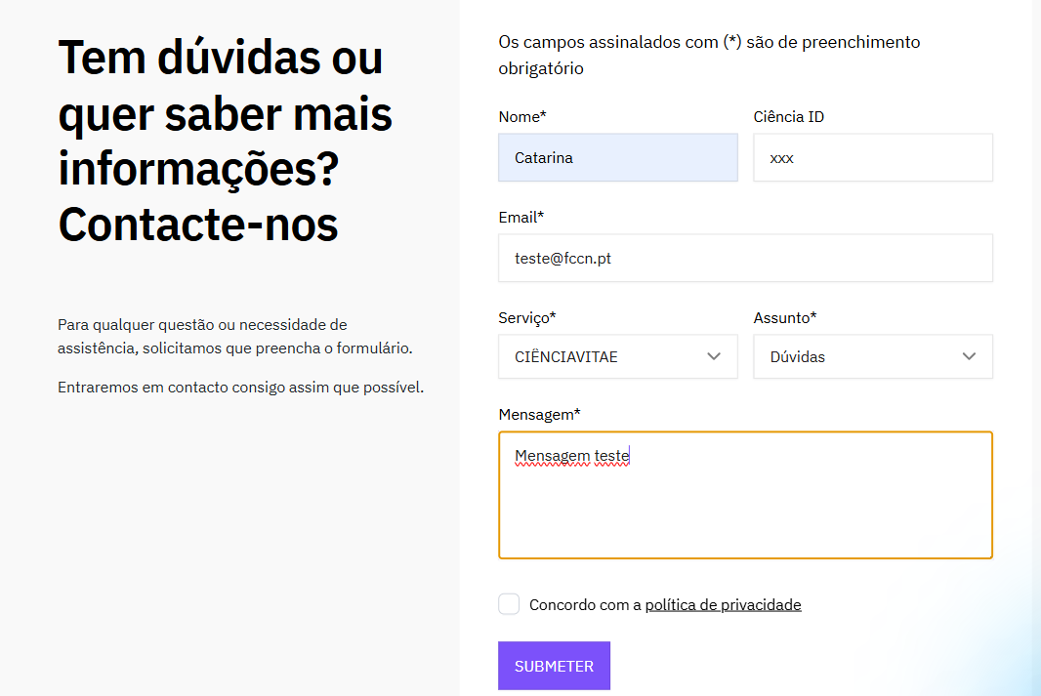
voltar à página inicial |  |  |  | 4 - ERROS
 | S | N | NA
 | x |  |  | 4.1 A informação já introduzida deve poder ser corrigida a qualquer momento
 |  |  |  | Toda a informação já transmitida pelo utilizador numa sessão pode ser corrigida, em qualquer momento, antes da transação ser finalizada.

 | Listagem de evidências
 |  |  |  |  | Notas:
 | endereço das páginas das evidências: https://ptcris.pt/contactos/ |  |  |  | Toda a informação colocada nos formulários pode ser alterada antes de ser submetida.

4.3
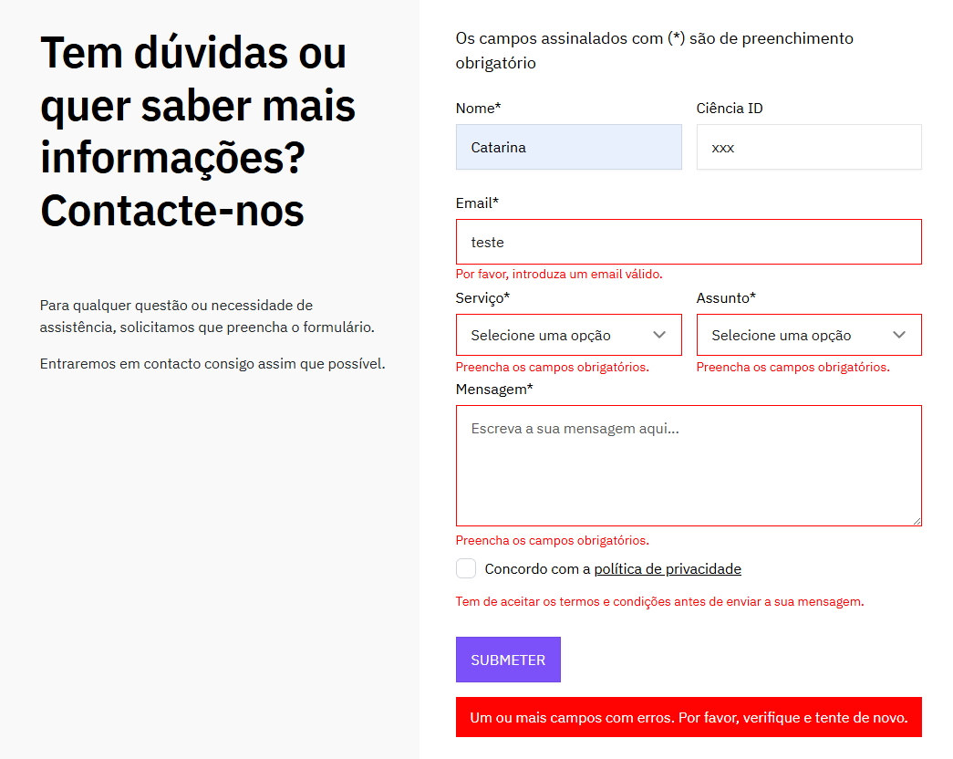
voltar à página inicial |  |  |  | 4 - ERROS
 | S | N | NA
 | x |  |  | 4.3 As mensagens de erro são claramente identificadas junto aos campos de origem
 |  |  |  | As mensagens de erro devem ser apresentadas claramente associadas aos campos a que dizem respeito. Isto não invalida a necessidade de as apresentar numa lista sumário. Esta última técnica é particularmente útil em páginas longas.

 | Listagem de evidências
 |  |  |  |  | Notas:
 | endereço das páginas das evidências: https://ptcris.pt/contactos/ |  |  |  | As mensagens de erros são apresentadas junto ao campo a que dizem respeito. O erro é também assinalado junto ao botão de ação primária do formulário.

